右側パネル
右
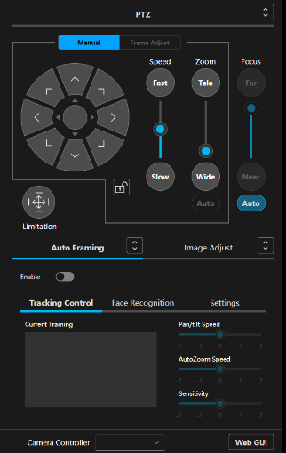

ID | class | 種別 | 親要素 | 役割 | 表示タイプ | 動的 | イベント | 備考
C040 | single_camera_right | Container | C003 | 右パネル | 常時 | 動的 | click

O050a | mask_layer | Object | C040 | 領域マスク | 条件 | 動的 | なし | display:noneあり

右 - ptz_content
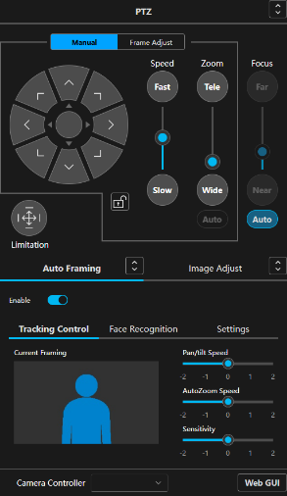

ID | class | 種別 | 親要素 | 役割 | 表示タイプ | 動的 | イベント | 備考
C101 | ptz_content | Container | C100 | 右側機能全体 | 常時 | 動的 | なし | 複数機能を内包

右 - ptz_header

ID | class | 種別 | 親要素 | 役割 | 表示タイプ | 動的 | イベント | 備考
CT100 | ptz_header | Content | C101 | PTZヘッダ行 | 常時 | 静的 | なし | 左に見出しリンク、右に拡張ボタン
O101 | menu_button_link_second_menu menu_button_link | Object | CT100 | PTZ見出しリンク | 常時 | 動的 | click | ヘッダ左側のラベル兼リンク
O102 | common_btn off | Object | CT100 | 拡張ボタン | 常時 | 動的 | click | ヘッダ右側の操作本体
O103 | enlarge_icon | Object | O102 | 拡張アイコン | 常時 | 静的 | なし | ボタン内アイコン

右 - manual_control_content

ID | class | 種別 | 親要素 | 役割 | 表示タイプ | 動的 | イベント | 備考
C102 | manual_control_content | Container | C101 | 手動操作UI全体 | 常時 | 動的 | なし | PTZ操作＋スライダ群

ID | class | 種別 | 親要素 | 役割 | 表示タイプ | 動的 | イベント | 備考
CT101 | manual_frame_adjust_tabs | Content | C102 | タブ切替 | 常時 | 動的 | click | Manual / Frame Adjust
O103 | common_btn | Object | CT101 | タブボタン | 常時 | 動的 | click | 状態切替

CT102 | manual_control_line_* | Content | C102 | 装飾ライン | 常時 | 静的 | なし | ガイド表示

ID | class | 種別 | 親要素 | 役割 | 表示タイプ | 動的 | イベント | 備考
C103 | manual_control | Container | C102 | 方向操作UI | 常時 | 動的 | click | 円形操作
O104 | manual_control_up | Object | C103 | 上操作 | 常時 | 動的 | click
O105 | manual_control_down | Object | C103 | 下操作 | 常時 | 動的 | click
O106 | manual_control_left | Object | C103 | 左操作 | 常時 | 動的 | click
O107 | manual_control_right | Object | C103 | 右操作 | 常時 | 動的 | click
O108 | manual_control_* | Object | C103 | 斜め操作 | 常時 | 動的 | click | 4方向

ID | class | 種別 | 親要素 | 役割 | 表示タイプ | 動的 | イベント | 備考
C104 | lock_part | Container | C102 | ロック領域 | 常時 | 動的 | click
O109 | ptz_lock_btn | Object | C104 | ロックボタン | 常時 | 動的 | click | 状態トグル

 |  |  |  | え

ID | class | 種別 | 親要素 | 役割 | 表示タイプ | 動的 | イベント | 備考
CT120 | view_content undefined speed_slider | Content | C102 | Speedスライダー全体の外枠 | 常時 |  | 可能性あり | undefined は動的class生成時の混入の可能性
CT121 | slider_view_content | Content | CT120 | Speedスライダー本体のラッパ | 常時 |  | なし | タイトル、上下ボタン、縦スライダーを内包
O121 | slider_title | Object | CT121 | Speedタイトル表示 | 常時 |  | なし | 表示文言は Speed
O122 | common_btn off | Object | CT121 | 上側操作ボタン／上側ラベル | 常時 |  | 可能性あり | 表示文言は Fast
O123 | common_icon slider_top_icon | Object | O122 | 上側アイコン表示領域 | 条件 |  | なし | 現在は display:none
CT124 | slider_vertical_container | Content | CT121 | Speed縦スライダー本体 | 常時 |  | 可能性あり | ドラッグ・クリック操作領域の可能性
O125 | slider_top | Object | CT124 | スライダー上側トラック領域 | 常時 |  | 不明 | 背景／余白領域の可能性
O126 | slider_handle | Object | CT124 | スライダーハンドル | 常時 |  | 可能性あり | 現在値つまみ。ドラッグ対象候補
O127 | slider_bottom | Object | CT124 | 下側値表示領域 | 常時 |  | 不明 | height:75%。現在値表現の可能性が高い
O128 | common_btn off | Object | CT121 | 下側操作ボタン／下側ラベル | 常時 |  | 可能性あり | 表示文言は Slow
O129 | common_icon slider_bottom_icon | Object | O128 | 下側アイコン表示領域 | 条件 |  | なし | 現在は display:none

 |  |  |  | え

ID | class | 種別 | 親要素 | 役割 | 表示タイプ | 動的 | イベント | 備考
CT130 | view_content undefined 'zoom_slider' | Content | C102 | Zoomスライダー全体の外枠 | 常時 |  | 可能性あり | undefined と 'zoom_slider' は不自然なclass文字列
CT131 | slider_view_content | Content | CT130 | Zoomスライダー本体のラッパ | 常時 |  | なし | タイトル、上下ボタン、縦スライダーを内包
O132 | slider_title | Object | CT131 | Zoomタイトル表示 | 常時 |  | なし | 表示文言は Zoom
O133 | common_btn off | Object | CT131 | 上側操作ボタン／上側ラベル | 常時 |  | 可能性あり | 表示文言は Tele
O134 | common_icon slider_top_icon | Object | O133 | 上側アイコン表示領域 | 条件 |  | なし | 現在は display:none
CT135 | slider_vertical_container | Content | CT131 | Zoom縦スライダー本体 | 常時 |  | 可能性あり | 手動Zoom操作の主領域
O136 | slider_top | Object | CT135 | スライダー上側トラック領域 | 常時 |  | 不明 | 背景／余白領域の可能性
O137 | slider_handle | Object | CT135 | スライダーハンドル | 常時 |  | 可能性あり | 現在値つまみ。ドラッグ対象候補
O138 | slider_bottom | Object | CT135 | 下側値表示領域 | 常時 |  | 不明 | height:2.22879%。Zoom現在値表現の可能性
O139 | common_btn off | Object | CT131 | 下側操作ボタン／下側ラベル | 常時 |  | 可能性あり | 表示文言は Wide
O140 | common_icon slider_bottom_icon | Object | O139 | 下側アイコン表示領域 | 条件 |  | なし | 現在は display:none
O141 | auto_btn disable common_btn off | Object | CT130 | Zoom Auto切替ボタン | 常時 |  | 可能性あり | disable 付き。現状態では無効の可能性

ID | class | 種別 | 親要素 | 役割 | 表示タイプ | 動的 | イベント | 備考
CT142 | view_content undefined focus_slider | Content | C102 | Focusスライダー全体の外枠 | 常時 |  | 可能性あり | undefined は動的class生成時の混入の可能性
CT143 | slider_view_content | Content | CT142 | Focusスライダー本体のラッパ | 常時 |  | なし | タイトル、上下ボタン、縦スライダーを内包
O144 | slider_title | Object | CT143 | Focusタイトル表示 | 常時 |  | なし | 表示文言は Focus
O145 | disable common_btn off | Object | CT143 | 上側操作ボタン／上側ラベル | 無効 |  | 可能性あり | 表示文言は Far。現在は手動無効状態
O146 | common_icon slider_top_icon | Object | O145 | 上側アイコン表示領域 | 条件 |  | なし | 現在は display:none
CT147 | slider_vertical_container disable | Content | CT143 | Focus縦スライダー本体 | 無効 |  | 可能性あり | 手動Focus操作領域だが現在無効
O148 | slider_top | Object | CT147 | スライダー上側トラック領域 | 常時 |  | 不明 | 背景／余白領域の可能性
O149 | slider_handle | Object | CT147 | スライダーハンドル | 常時 |  | 可能性あり | 通常はドラッグ対象候補
O150 | slider_bottom | Object | CT147 | 下側値表示領域 | 常時 |  | 不明 | height:12%。Focus現在値表現の可能性
O151 | disable common_btn off | Object | CT143 | 下側操作ボタン／下側ラベル | 無効 |  | 可能性あり | 表示文言は Near。現在は手動無効状態
O152 | common_icon slider_bottom_icon | Object | O151 | 下側アイコン表示領域 | 条件 |  | なし | 現在は display:none
O153 | auto_btn focus_auto common_btn off | Object | CT142 | Focus Auto切替ボタン | 常時 |  | 可能性あり | 手動部の disable 状態と連動している可能性

右 - limitation_control

ID | class | 種別 | 親要素 | 役割 | 表示タイプ | 動的 | イベント | 備考
C108 | limitation_control | Container | C101 | 制限設定UI | 常時 | 動的 | click | 展開型UI
CT104 | limitation_control_left_content | Content | C108 | 左側操作 | 常時 | 動的 | click
O112 | common_btn | Object | CT104 | 制限ON/OFF | 常時 | 動的 | click

Limitation クリック時

ID | class | 種別 | 親要素 | 役割 | 表示タイプ | 動的 | イベント | 備考
CT105 | limitation_control_right_content | Content | C108 | 詳細UI | 条件 | 動的 | click | display:none切替
CT105a | limitation_control_center
CT105b | limitation_control_updown top
CT105c | limitation_control_leftright right
CT105d | limitation_control_updown bottom
CT105e | limitation_control_leftright left

右 - track_adjust_content

ID | class | 種別 | 親要素 | 役割 | 表示タイプ | 動的 | イベント | 備考
C109 | track_adjust_content | Container | C101 | タブ切替（AF/IA） | 常時 | 動的 | click
CT106 | auto_tracking_tab | Content | C109 | Auto Framingタブ | 常時 | 動的 | click
CT107 | image_adjust_tab | Content | C109 | Image Adjustタブ | 常時 | 動的 | click

右 - auto_tracking_content

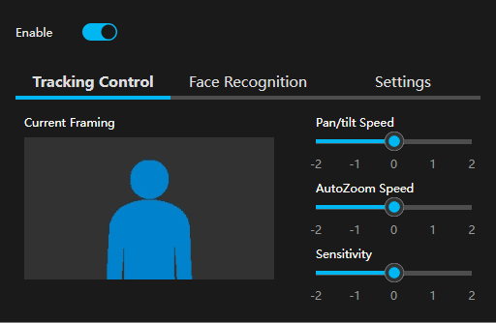

ID | class | 種別 | 親要素 | 役割 | 表示タイプ | 動的 | イベント | 備考
C110 | auto_tracking_content | Container | C101 | Auto Framing本体 | 条件 | 動的 | click | display:flex/none

CT108 | switch_box | Content | C110 | Enableスイッチ | 常時 | 動的 | click
O113 | switch_icon | Object | CT108 | ON/OFF切替 | 常時 | 動的 | click

C111 | tracking_assist_operation | Container | C110 | Tracking機能群 | 常時 | 動的 | click

CT109 | auto_tracking_assist_operation_tab | Content | C111 | 内部タブ | 常時 | 動的 | click
O114 | menu_button_link | Object | CT109 | タブ切替 | 常時 | 動的 | click

右 - angle_tab_content_part
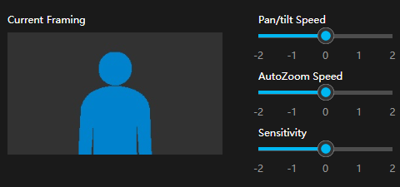

CT110 | angle_tab_content_part | Content | C111 | Tracking Control | 条件 | 動的 | なし | display:flex
C112 | tracking_control_box | Container | CT110 | Tracking設定 | 常時 | 動的 | なし

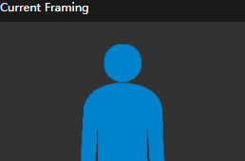

CT113 | tracking_left_content | Content | C112 | 左表示 | 常時 | 動的 | なし | 画像表示
O115 | img | Object | CT113 | 現在フレーム | 常時 | 動的 | 更新

CT114 | tracking_right_content | Content | C112 | 右操作 | 常時 | 動的 | なし

C113 | pan_tilt_slider | Container | CT114 | Pan/Tilt速度 | 常時 | 動的 | drag | rc-slider
C114 | auto_zoom_slider | Container | CT114 | AutoZoom速度 | 常時 | 動的 | drag | rc-slider
C115 | sensitibity_slider | Container | CT114 | Sensitivity | 常時 | 動的 | drag | rc-slider

右 - face_tab_content


CT111 | face_tab_content | Content | C111 | Face Recognition | 条件 | 動的 | なし | display:none

右 - setting_tab_content
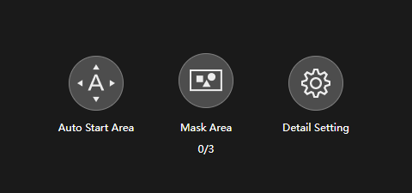

CT112 | setting_tab_content | Content | C111 | Settings | 条件 | 動的 | なし | display:none

右 - image_adjust_content
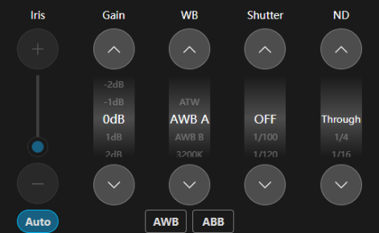

ID | class | 種別 | 親要素 | 役割 | 表示タイプ | 動的 | イベント | 備考
C116 | image_adjust_content | Container | C101 | Image Adjust本体 | 条件 | 動的 | click | display:none切替

ID | class | 種別 | 親要素 | 役割 | 表示タイプ | 動的 | イベント | 備考
C300 | view_content iris_slider | Container | C116 | 縦スライダーUI全体の外枠 | 常時 |  | あり
CT301 | slider_view_content | Content | C300 | スライダー本体ラッパ | 常時 |  | なし | タイトル・操作部を内包
O302 | slider_title | Object | CT301 | パラメータ名表示 | 常時 |  | なし | Speed / Zoom / Focus / Iris
O303 | common_btn | Object | CT301 | 上方向操作ボタン | 条件 |  | あり | Fast / Tele / Far など
CT304 | slider_vertical_container | Content | CT301 | 縦スライダー操作領域 | 常時 |  | あり | disable付与で無効化される
O305 | slider_top | Object | CT304 | 上側トラック | 常時 |  | 不明 | 視覚用
O306 | slider_handle | Object | CT304 | スライダーハンドル | 常時 |  | あり | ドラッグ対象
O307 | slider_bottom | Object | CT304 | 値表示領域 | 常時 |  | 不明 | height%で現在値表現
O308 | common_btn | Object | CT301 | 下方向操作ボタン | 条件 |  | あり | Slow / Wide / Near
O309 | auto_btn | Object | C300 | Auto切替ボタン | 条件 |  | あり | Zoom / Focus / Irisなど

ID | class | 種別 | 親要素 | 役割 | 表示タイプ | 動的 | イベント | 備考
共通部
C310 | view_content | Container | C116 | ホイール選択UI全体の外枠 | 常時 |  | あり | Gain / WB / Shutter / ND 共通
CT311 | wheel_picker_content | Content | C310 | ホイールUI本体ラッパ | 常時 |  | あり | undefined混入あり
O312 | slider_title | Object | CT311 | パラメータ名表示 | 常時 |  | なし | Gain / WB / Shutter / ND
O313 | common_btn | Object | CT311 | 上送りボタン | 常時 |  | あり | 候補送り
CT314 | wheel_picker_bg | Content | CT311 | 表示領域（マスク枠） | 常時 |  | あり | tabindexあり＝フォーカス制御
CT315 | wheel_picker_wrap | Content | CT314 | 候補リスト移動領域 | 常時 |  | あり | margin-topで位置制御
O316 | wheel_picker_li | Object | CT315 | 選択候補項目 | 常時 |  | あり | リスト要素
O317 | billing_opacity | Object | CT315 | 現在選択項目 | 強調 |  | あり | 中央強調
O318 | wheel_picker_sub_btn | Object | CT311 | 下送りボタン | 常時 |  | あり | 候補送り
CT319 | common_select_options | Content | CT311 | 代替select構造 | 非表示 |  | あり | display:none
O320 | active | Object | CT319 | 現在選択値 | 非表示 |  | あり | value保持
WB専用
CT321 | wheel_picker_bottom_content | Content | C310 | 補助操作領域 | 常時 |  | あり | WB専用
O322 | auto_btn | Object | CT321 | AWBボタン | 常時 |  | あり | 自動ホワイトバランス
O323 | auto_btn | Object | CT321 | ABBボタン | 常時 |  | あり | ブラックバランス

右 - bottom_content

ID | class | 種別 | 親要素 | 役割 | 表示タイプ | 動的 | イベント | 備考
C330 | bottom_content | Container | C116 | bottom操作領域全体の親コンテナ | 常時 |  | なし | 下部操作エリア全体を保持
O331 | bottom_content_border | Object | C330 | bottom領域の区切り線／境界装飾 | 常時 |  | なし | レイアウト上の境界線用装飾要素の可能性
CT332 | camera_controller_content | Content | C330 | Camera Controller選択UIのコンテナ | 常時 |  | 可能性あり | ラベルとセレクトUIを内包
O333 | common_label | Object | CT332 | 項目ラベル表示 | 常時 |  | なし | 表示文言は Camera Controller
CT334 | common_select_container camera_controller_select | Content | CT332 | Camera Controller用セレクトUI外枠 | 常時 |  | 可能性あり | common_select_container は共通select部品、camera_controller_select は機能識別クラス
O335 | common_select_selected | Object | CT334 | 現在選択値の表示部兼プルダウン開閉トリガ | 常時 |  | 可能性あり | tabindex="-1"。クリックで選択肢開閉の可能性
O336 | （なし）p | Object | O335 | 現在選択値の表示テキスト領域 | 常時 |  | なし | 現状は空。動的に文言設定される可能性あり
O337 | down | Object | O335 | プルダウン矢印アイコン | 常時 |  | なし | 開閉状態に応じて向きや状態変化の可能性
CT338 | common_select_options | Content | CT334 | 選択肢リスト領域 | 条件 |  | 可能性あり | 現在は display:none。開閉時に表示される想定
O339 | active | Object | CT338 | 現在アクティブな選択肢 | 条件 |  | 可能性あり | li 要素。value="1" を保持。現在は文言空
CT340 | web_cam_ctrl_content | Content | C330 | Web GUIボタン領域のコンテナ | 常時 |  | 可能性あり | 単独ボタンを保持
O341 | web_cam_ctrl_button common_btn | Object | CT340 | Web GUI起動／切替ボタン | 常時 |  | 可能性あり | 表示文言は Web GUI。off により状態管理の可能性

